产品需求任务确认书
 | 深圳数联天下智能科技有限公司
产品需求任务确认书
需求确认 | 详细内容
需求来源 | ■儿童场景 □养老场景 □美业场景□酒店场景□全屋场景
数据需求 | 原始数据：消耗能量、次数、运动时长、运动开始结束时间
产品使用场景 | 在家运动：幼儿结合推荐课程，使用哑铃进行训练，运动数据实时通过蓝牙上传至手机App。 在园运动：在专门功能室提供幼儿哑铃，结合移动平板将哑铃与当前训练幼儿进行绑定，幼儿结合推荐课程，使用哑铃进行训练，运动数据实时通过蓝牙上传至平板App。
品牌/供应商 | Move It
产品名称 | Move It 智能哑铃
产品型号 | MVDB0011
产品外观 | 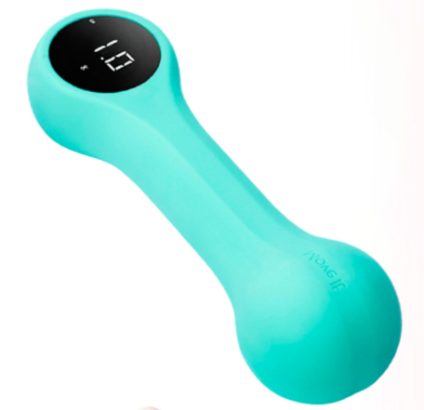
供电方式 | 蓄电池供电，支持移动使用
通讯方式 | □WIFI□RJ45■BLE□ZigBee3.0□ZigBee2.1□RS232□LORA□Andriod□433□Zwave□485□电力猫□NB-IOT□4G□GPRS□其他
接入方式 | ■直联云□云对云□BLE□标准模块□局域网□定制化
数据可获取数据、服务 | 原始数据：消耗能量、次数、运动时长、运动开始结束时间 服务：运动课程、训练反馈
场景方案配置建议 | 按功能室实际人数配备
主要功能 | 系统需求：iOS 9.0 及 Android 4.4 以上版本 连接方式：蓝牙4.0（BLE） 传感器：6轴陀螺仪 充电口：microUSB 电池容量：180mAh (3.7V) 锂电池 额定输入：5V 1A 材料构造：铁、TPU、ABS塑料（模块）、聚碳酸酯（屏幕）、铝（模块盖） 产品毛重：0.5kg：2根约1.0kg* 0.75kg：2根约1.5kg* 1.0kg：2根约2.0kg*
场景联动要求 | \
身份识别/交互方式 | \
质量标准 | \
安装方式/使用条件 | \
其他 | \
备注
确认人： 确认日期：

